A VI 5 - vj 2_16 HH

Statistisches Amt
für Hamburg und Schleswig-Holstein

 | STATISTISCHE BERICHTE
 | Kennziffer: A VI 5 - vj 2/16 HH

Sozialversicherungspflichtig Beschäftigte
in Hamburg am 30. Juni 2016

 | Herausgegeben am: 4. Mai 2017

Erläuterungen Seite4
Erläuterungen
Datengrundlage
In diesem Statistischen Bericht zu den sozialver-sicherungspflichtig Beschäftigten in Hamburg am 30. Juni 2016 werden Ergebnisse der Beschäftigungsstatistik der Bundesagentur für Arbeit über die sozialversicherungspflichtig Beschäftigten
am Arbeitsort sowie am Wohnort dargestellt.
Sozialversicherungspflichtig Beschäftigte
Im vorliegenden Statistischen Bericht werden Beschäftigte (einschließlich Personen in beruflicher Ausbildung) nachgewiesen, die kranken- oder rentenversicherungspflichtig sind oder für die Beitragsanteile zu den gesetzlichen Rentenversicherungen zu entrichten sind.
Nicht enthalten sind geringfügig Beschäftigte (soweit sie ausschließlich beitragspflichtige geringfügige Beschäftigungsverhältnisse ausüben), Beamte und Beamtinnen, Selbstständige sowie mithelfende Familienangehörige.
Auszubildende
Auszubildende sind Personen, die aufgrund eines Ausbildungsvertrages nach dem Berufsbildungsgesetz (BBiG) vom 25. März 2005 eine betriebliche Ausbildung in einem anerkannten Ausbildungsberuf durchlaufen.
Ab dem Stichtag 30.6.2008 wird das Merkmal Auszubildende neu abgegrenzt. Es werden ausschließlich Auszubildende mit einem gültigen Ausbildungsvertrag nachgewiesen. Damit sind Anlernlinge, Praktikanten und Volontäre nicht mehr in den Angaben zu den Auszubildenden enthalten. Aus diesem Grunde sind die Ergebnisse vor dem oben genannten Stichtag mit neueren Auswertungen eingeschränkt vergleichbar.
Voll- und Teilzeitbeschäftigte
Die Unterscheidung der sozialversicherungspflichtig Beschäftigten nach Voll- und Teilzeitbeschäftigten richtet sich nach den von den Arbeitgebern in den Meldebelegen zur Sozialversicherung erteilten Angaben. Als Teilzeit ist dabei jede vertraglich festgelegte Arbeitszeit eingeordnet, die geringer als die tarifliche bzw. betrieblich festgelegte Regelarbeitszeit ist.
Wegen Umstellung im Erhebungsverfahren lagen in den Jahren 2011 und 2012 keine Informationen zu Vollzeit- oder Teilzeitbeschäftigung vor.
Alter
Das Alter der Beschäftigten wird jeweils zum Stichtag ermittelt (sog. „Altersjahrmethode). Die Angaben enthalten daher für unterjährige Stichtage Personen, die zwei unterschiedlichen Geburtsjahrgängen angehören.
Berufsausbildungsabschluss
Als abgeschlossene Berufsausbildung wird die Ausbildung in einem anerkannten Lehr- oder Anlernberuf (Ausbildung im Sinne des Berufsbildungsgesetzes), Abschluss einer Berufsfach- oder Fachschule, Abschluss einer Fachhochschule, Hochschule bzw. Universität angesehen.
Zu den anerkannten Berufsabschlüssen zählen auch Meister-, Techniker- und gleichwertiger Fachschulabschluss. Der akademische Abschluss umfasst Bachelor, Diplom, Magister, Master, Staatsexamen oder Promotion.
Ausgeübte Tätigkeit (KldB 2010)
Als ausgeübte Tätigkeit meldet der Arbeitgeber die Tätigkeit der Beschäftigten im aktuellen Beschäftigungsverhältnis, nicht den erlernten Beruf oder eine früher ausgeübte Tätigkeit. Die ausgeübte Tätigkeit wird seit dem Jahr 2012 nach der Klassifikation der Berufe 2010 (KldB 2010) geschlüsselt.
Bei der KldB 2010 handelt es sich um eine vollständige Neusystematisierung der Berufe anhand der Dimensionen Berufsfachlichkeit und Anforderungsniveau.
Staatsangehörigkeit
Als Ausländer gelten alle Personen, die nicht Deutsche im Sinne des Art. 116 Abs. 1 GG sind.
Ausländische Beschäftigte werden nachgewiesen ohne Staatenlose bzw. Personen mit ungeklärter Staatsangehörigkeit.
Klassifikation der Wirtschaftszweige
Mit Beginn des Jahres 2008 hat die Bundesagentur für Arbeit in der Beschäftigungsstatistik die „Klassifikation der Wirtschaftszweige, Ausgabe 2008" (WZ 2008) eingeführt. Damit wurde die bis Ende 2007 gültige „Klassifikation der Wirtschaftszweige, Ausgabe 2003" (WZ 2003) abgelöst. Daher sind Ergebnisse aus der Beschäftigungsstatistik nach der neuen WZ 2008 mit den Ergebnissen der Vorgängerversion WZ 2003 nur eingeschränkt vergleichbar.
In der wirtschaftsfachlichen Darstellung sind die Fälle ohne Angabe zum Wirtschaftszweig nicht enthalten.
Dagegen sind diese Fälle in den Summen über alle Wirtschaftszweige enthalten.

Herausgegeben am: 26. Januar 2015

Erläuterungen Seite 5
Arbeitsort/Wohnort
Die sozialversicherungspflichtig Beschäftigten werden sowohl am Arbeitsort (in Deutschland) als auch am Wohnort nachgewiesen.
Zu den Sozialversicherungspflichtig Beschäftigten am Arbeitsort zählen alle sozialversicherungspflichtig Beschäftigten, die in der betreffenden Gemeinde arbeiten, unabhängig davon, wo sie wohnen.
Erfasst werden demnach alle Personen, die im jeweiligen Gebiet ihren Wohn- und Arbeitsort haben, zuzüglich der außerhalb dieses Gebietes wohnenden Personen, die als Einpendler in diese Region ihren Arbeitsort erreichen.
Zu den Sozialversicherungspflichtig Beschäftigte am Wohnort zählen alle sozialversicherungspflichtig Beschäftigten, die in der betreffenden Gemeinde wohnen, unabhängig davon, wo sie arbeiten.
Erfasst werden demnach alle Personen, die im jeweiligen Gebiet ihren Wohn- und Arbeitsort haben, zuzüglich der innerhalb dieses Gebietes wohnenden Personen, die als Auspendler aus dieser Region ihren Arbeitsort erreichen.
Hinweis
Seit Dezember 2011 geben die Arbeitgeber
Meldungen für ihre Beschäftigten nach neuem Verfahren ab.
Hierzu siehe auch die Methodenberichte der Bundesagentur für Arbeit.
http://statistik.arbeitsagentur.de/
Methodenbericht

G1 Seite 7
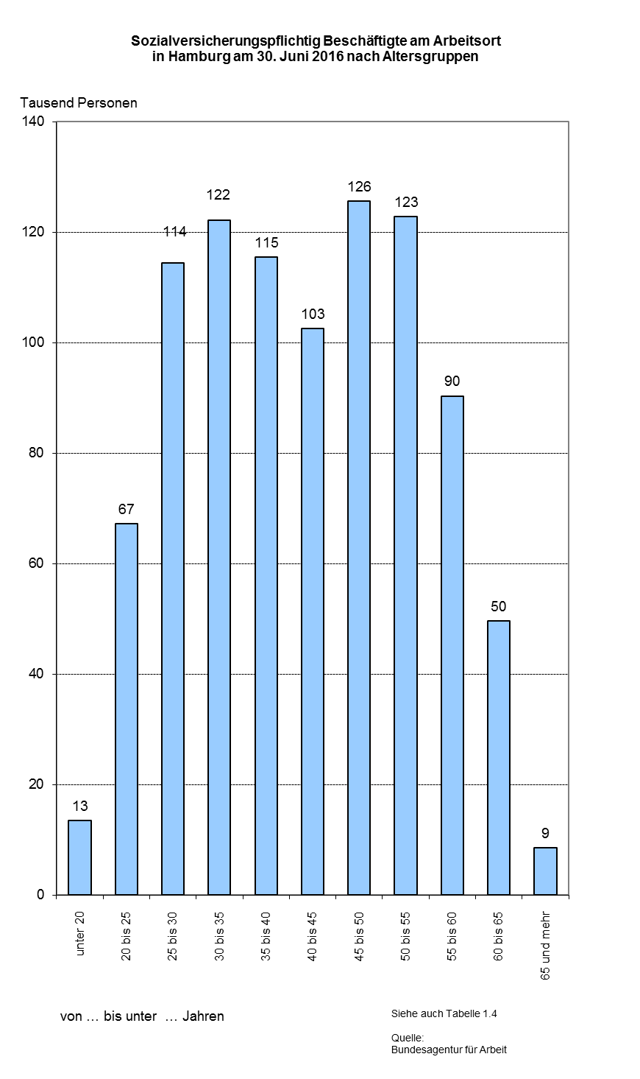

G2 Seite 8
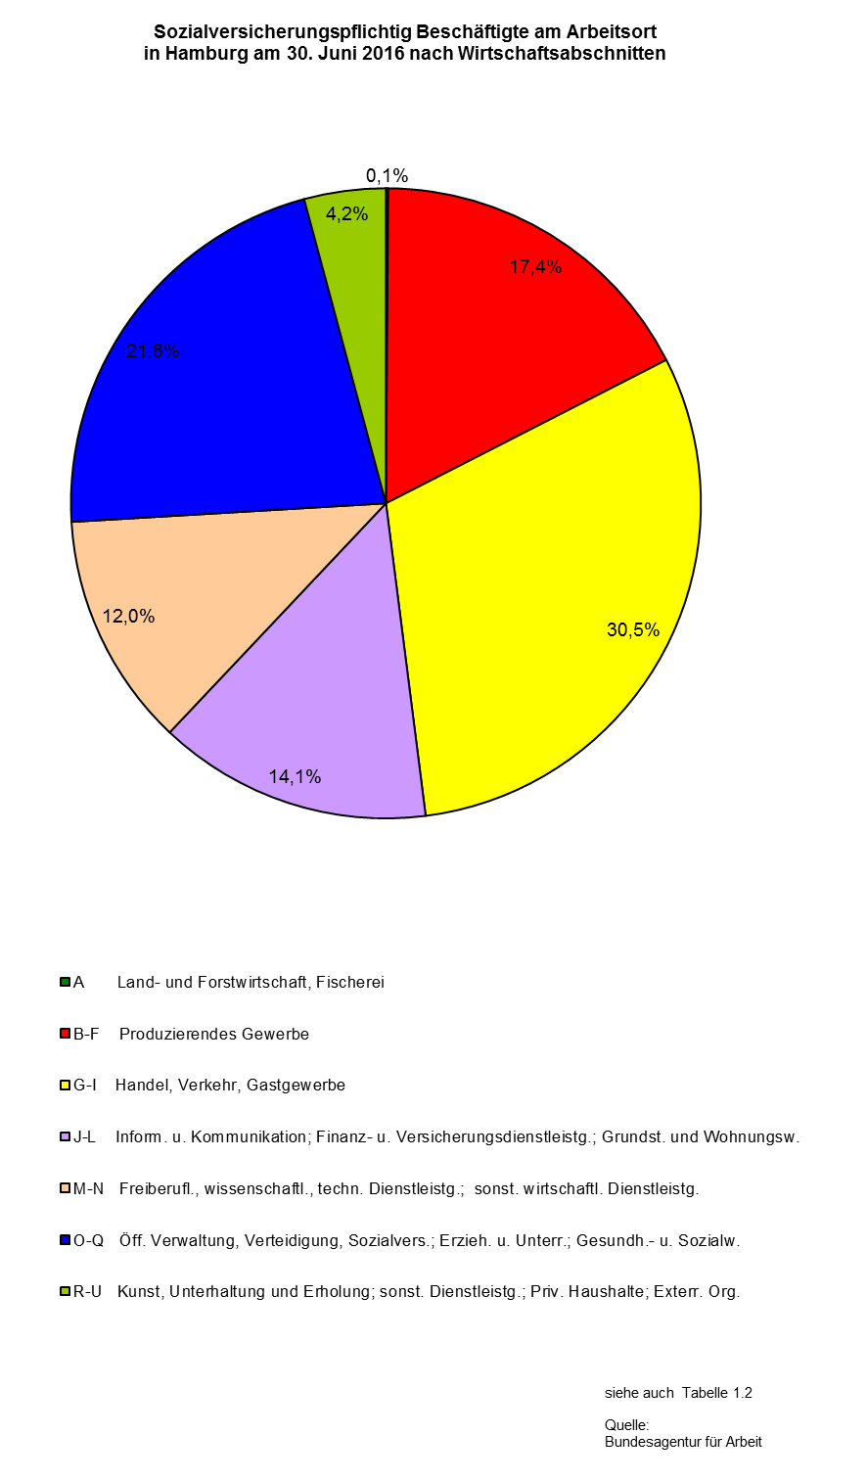

G3 Seite 9
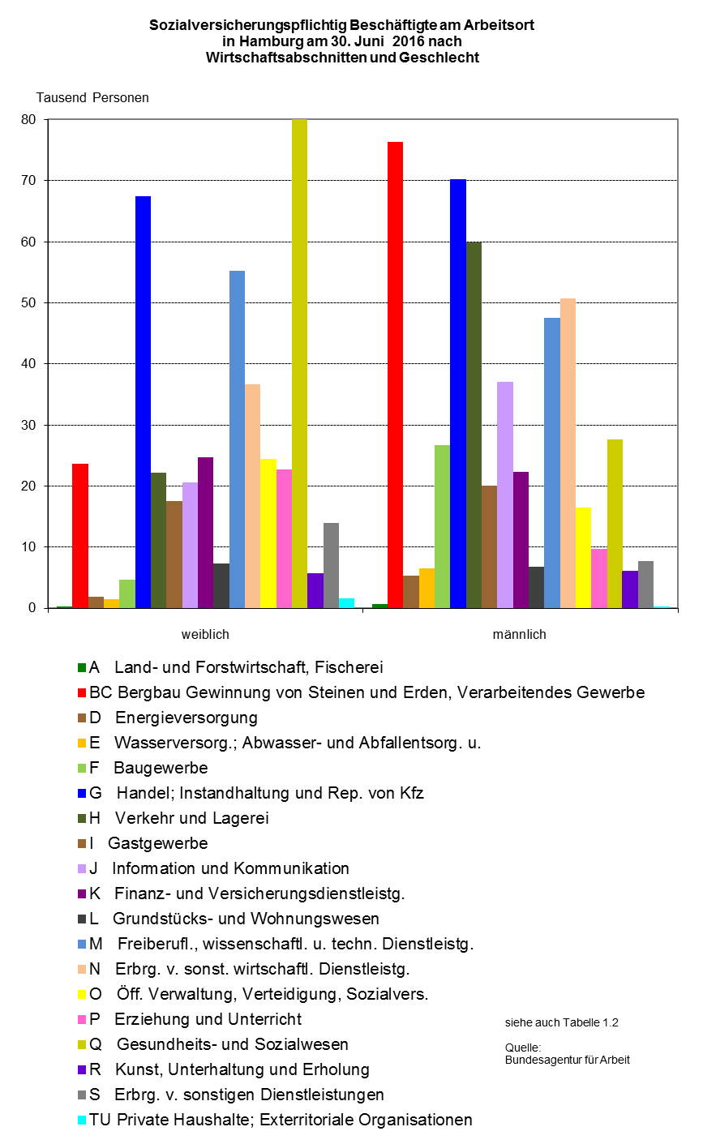

G4 Seite 10
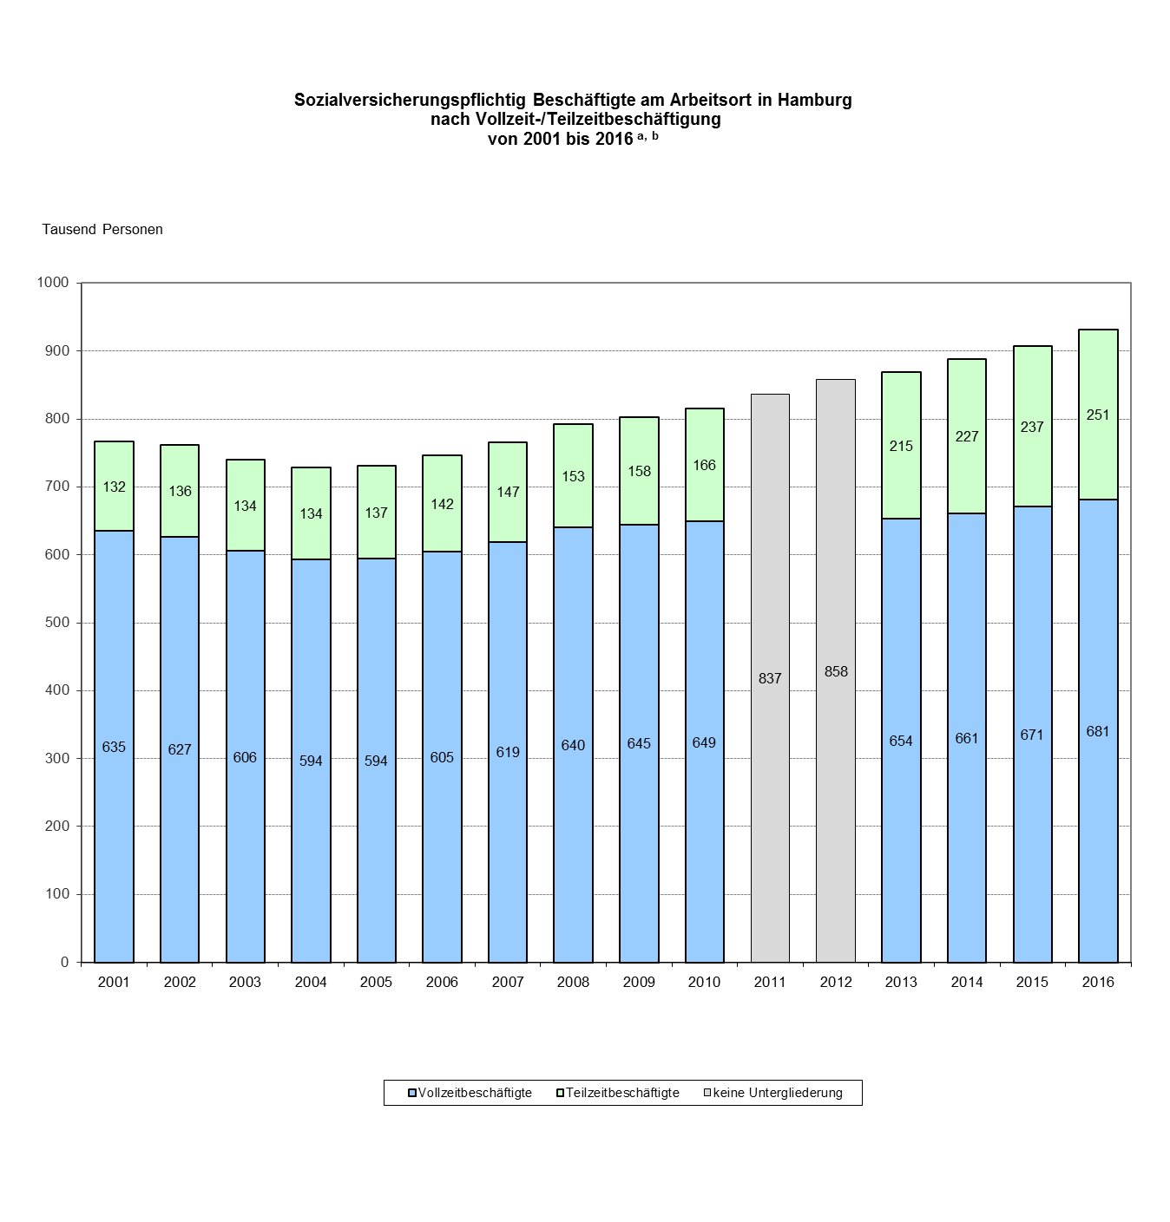

a Jeweils Stichtagsergebnisse vom 30.06. | siehe auch Tabelle 1.8
b Wegen Umstellung im Erhebungsverfahren lagen in den Jahren 2011 und 2012 keine Informationen zu Vollzeit- oder Teilzeitbeschäftigung vor | Quelle:
 | Bundesagentur für Arbeit

